2022秋冬-作业4
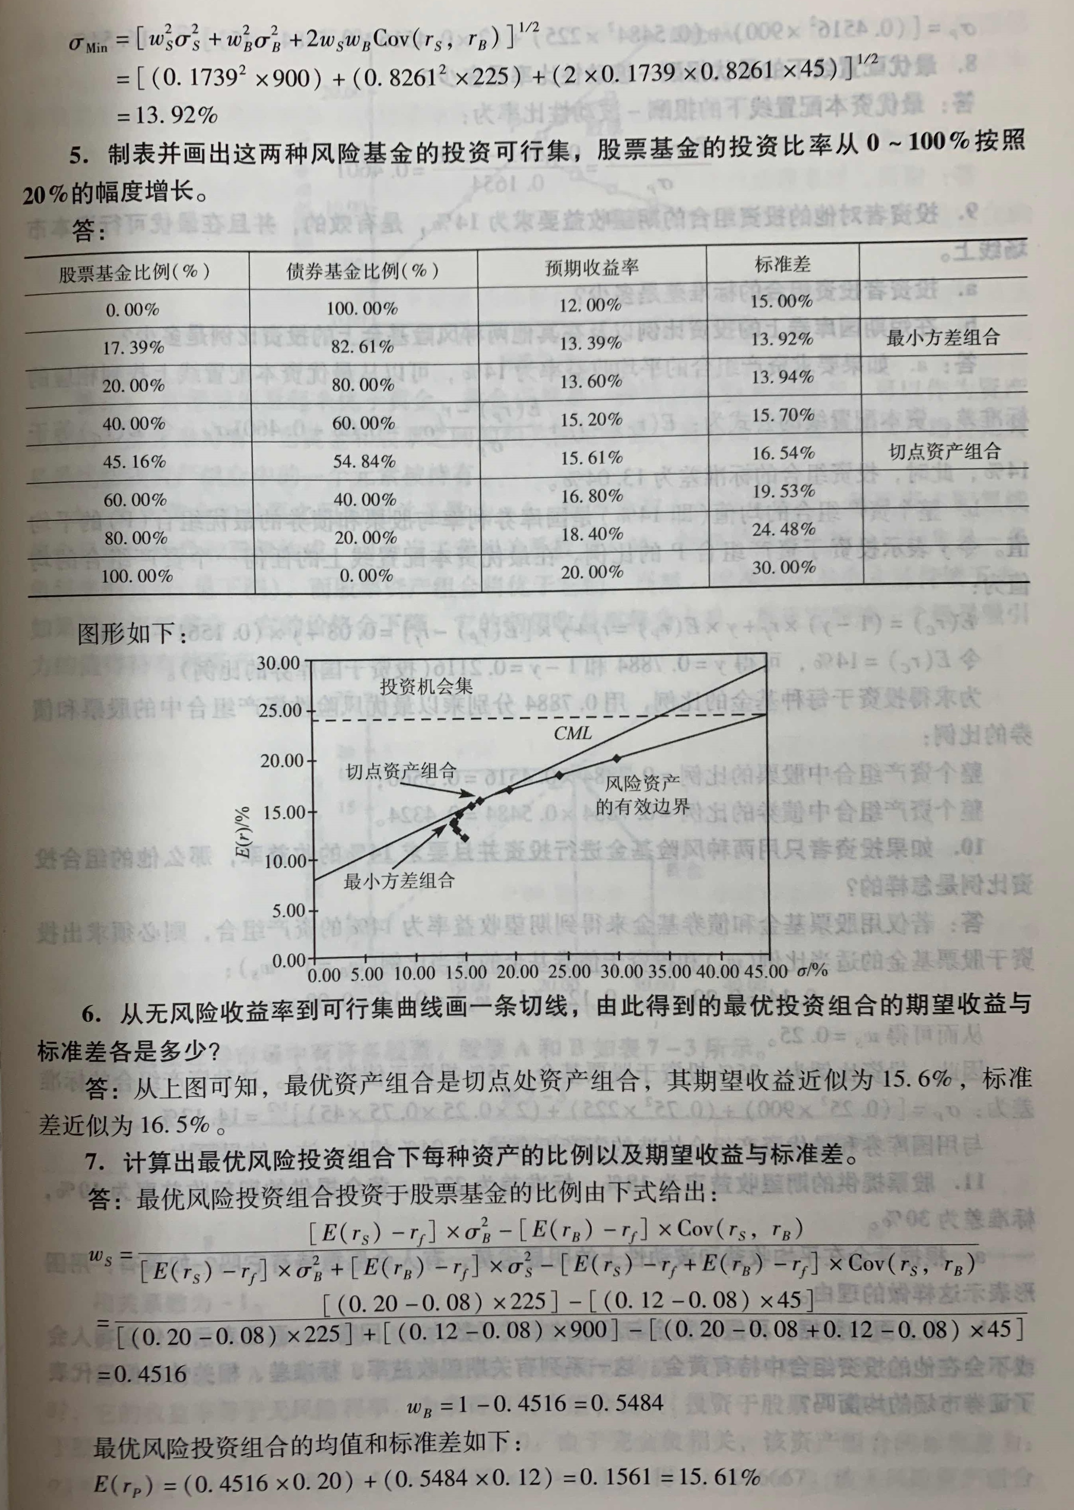
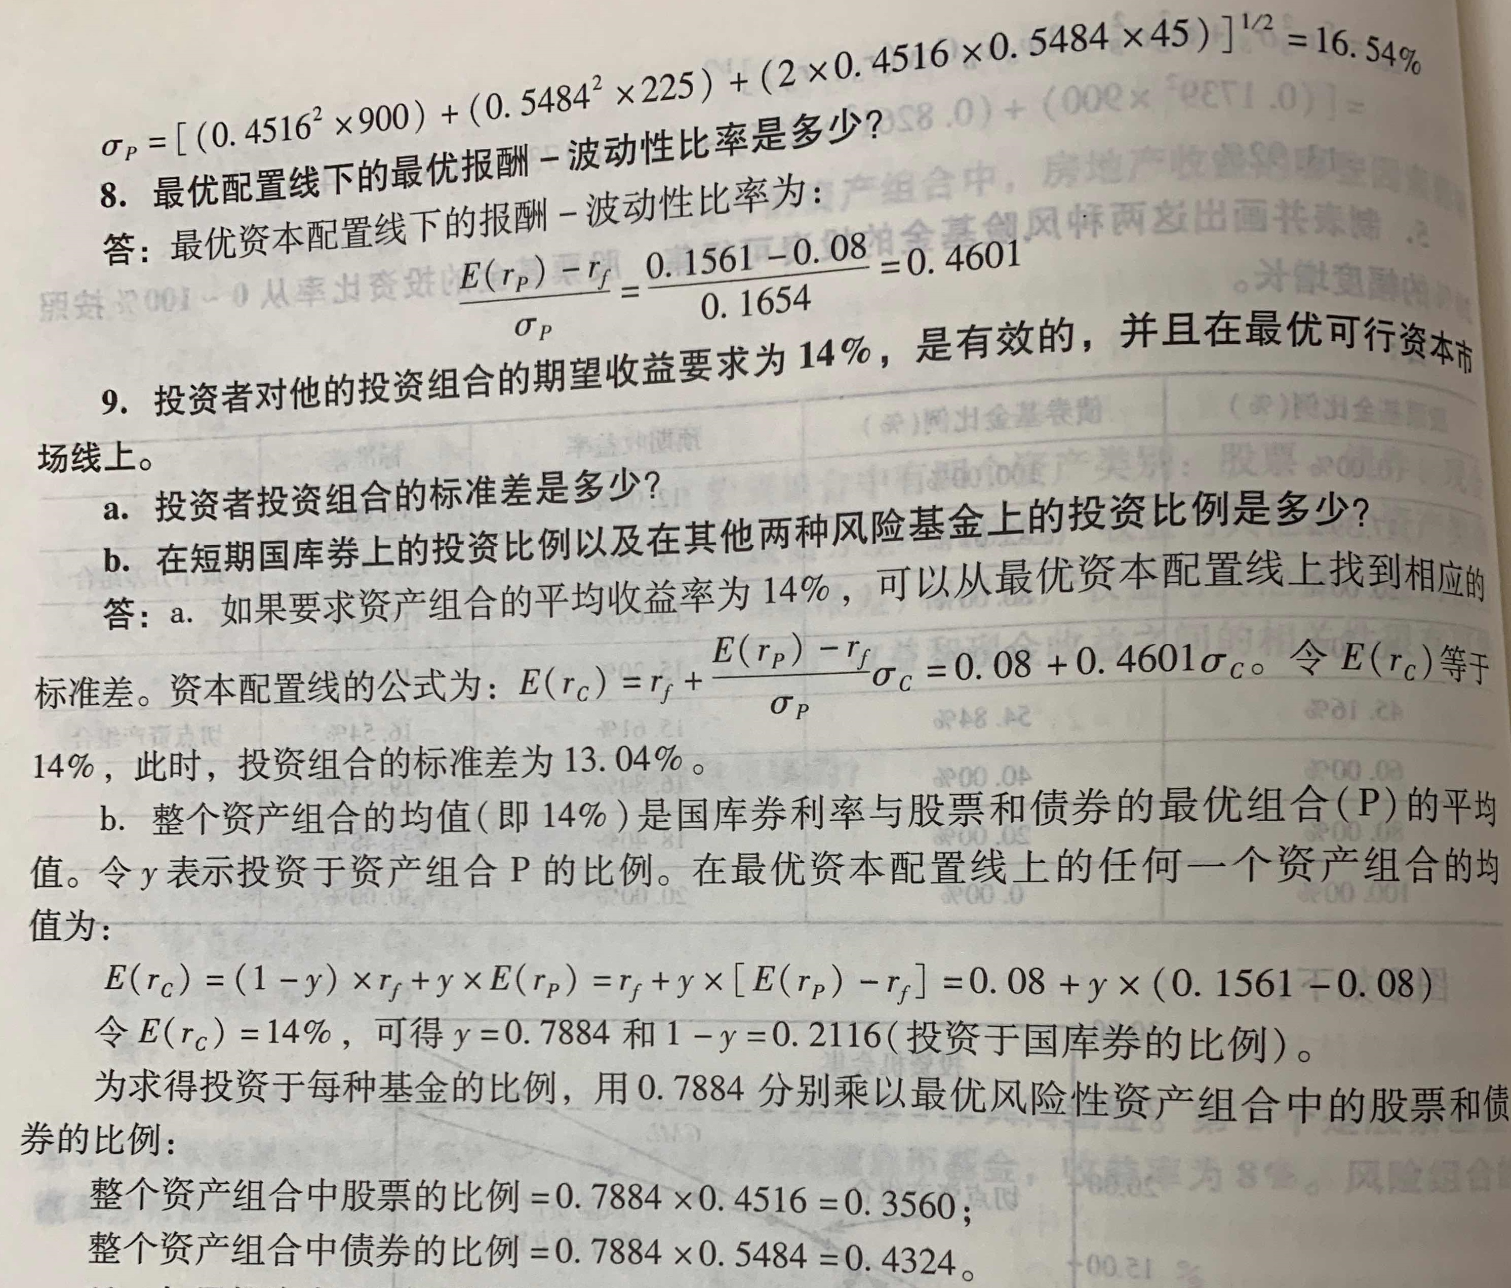
1 | 解： | (A)

 |  | (B)

 |  | 故股票B有较大的分散性。
 |  | (C)几何平均 |  |  |  |  |  |  | 9.77%
 |  |  |  |  |  |  |  |  | 9.11%

 |  | 两只股票的几何平均收益率均低于它们的算术平均收益率。股票A的几何平均收益率比股票B更高。
 |  | (D) 10%.

2 |  | 项目 | A | B | r | （1）E(r)=wa*ra+wb*rb= |  |  | 11.60%
 |  | 期望报酬率 | 10% | 18% |  | (2) Cov(Ra,Rb)= |  |  | 0.0048
 |  | 标准差 | 12% | 20% |  | （3） |  |  | 0.012352
 |  | 投资比例 | 0.8 | 0.2 |  | (4) Sigma_p= |  |  | 11.11%
 |  | A和B的相关系数 | 0.2

3 |  | 市场状况 | 概率 | 预期投资收益率(%) |  | (1) E(Ra)= |  | 14.00%
 |  |  |  | A产品 | B产品 | E(Rb)= |  | 9.50%
 |  | 繁荣 | 0.2 | 50 | 30 | (2) Std(Ra)= |  | 24.98%
 |  | 一般 | 0.3 | 30 | 20 | Std(Rb)= |  | 14.91%
 |  | 衰退 | 0.5 | -10 | -5 | (3) A产品的离差= |  | 178.43%
 |  |  |  |  |  | B产品的离差= |  | 156.93%
 |  |  |  |  |  | (4) B产品的风险更小

4 |  | 市场状况 | 概率 | 年预期收益(万元) |  |  | (1) E(Ra)= | 23 | σ(Ra)= | 12.489995997
 |  |  |  | A方案 | B方案 | C方案 | E(Rb)= | 24 | σ(Rb)= | 19.467922334
 |  | 良好 | 0.3 | 40 | 50 | 80 | E(Rc)= | 8 | σ(Rc)= | 47.28636167
 |  | 一般 | 0.5 | 20 | 20 | -20 | (2) 离差分别为 | 0.54304330421 | 0.81116343058 | 5.9107952088
 |  | 较差 | 0.2 | 5 | -5 | -30 | (3) 选择A方案。

